상품제안서
김수자_듀라론 냉감 여름 플라워 누빔 침대패드 K | 상품코드: F27260

 |  |  |  |  |  |  | 02-412-0044 | www.easy1.co.kr
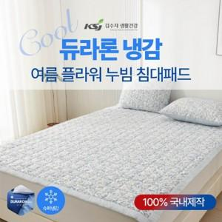

【상세/제작정보】 | 케이스 별도문의

【인쇄/포장옵션】 | / 포장불가능

【공급단가】 | 수량 | 20~ | 60~ | 100~ | 300~ | 500~
*VAT별도 | 단가 | 69,600원 | 68,440원 | 66,700원 | 65,540원 | 63,800원

【상품 URL】 | http://www.easy1.co.kr/src/goods_detail.php?gdno=27260

